Sheet1
工人姓名 NAMA |  |  |  | INTAN PERMATA SARI |  |  |  |  |  |  |  | 編號 KODE : |  | JICBR-033
報到日 DAFTAR |  |  |  | 2025-07-21 |  |  |  |  | 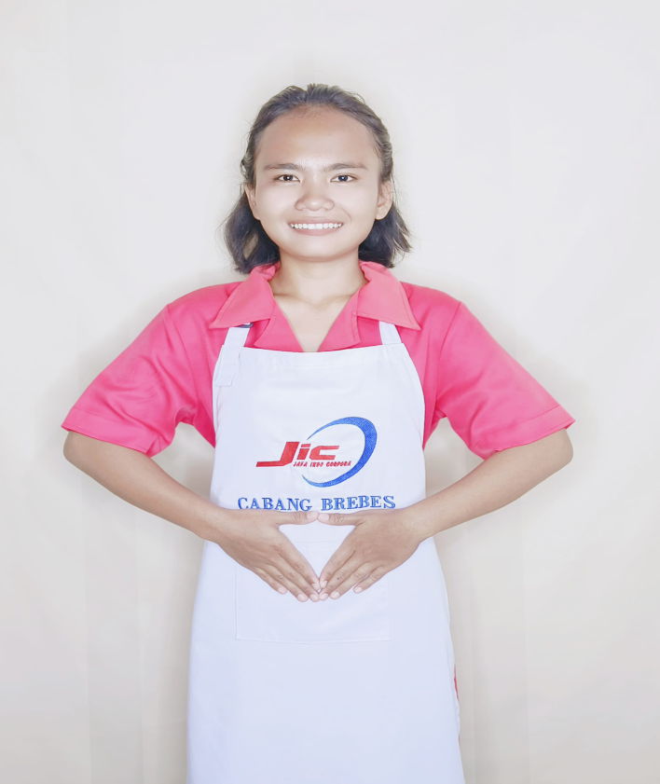
性別 KELAMIN |  |  |  | 女 PEREMPUAN
出生日TGL LAHIR |  |  |  | 2001-01-22
年齡 UMUR |  |  |  | 24
出生地TPT LAHIR |  |  |  | BREBES
身高TINGGI / 體重BERAT |  |  |  | 156 |  | 公分/ | 50 | 公斤
宗教 AGAMA |  |  |  | 回教 Islam
學歷 PENDIDIKAN |  |  |  | 國中 SMP
語言能力 BAHASA |  |  |  | 剛學 MULAI | 一點 DIKIT | 一般 BIASA | 可以 BAIK | 很好 BAGUS
國語 MANDARIN |  |  |  | V
印尼語 INDO |  |  |  |  |  |  |  | V

婚姻狀況 STATUS NIKAH |  |  |  | 離婚 Cerai
配偶姓名/年齡 NAMA/UMUR
配偶工作 KERJAAN SUAMI
小孩人數 JUMLAH ANAK |  |  |  | 1
女孩和年齡 PUTRI / UMUR
男孩和年齡 PUTRA / UMUR |  |  |  | 3TH

地址 ALAMAT |  |  |  | DESA LARANGAN RT006 RW006 KEC.LARANGAN KAB.BREBES
是否有工作經驗 APAKAH ADA PENGALAMAN KERJA
國家地點 NEGARA |  |  | 工作期間 LAMA |  |  | 工作內容 PEKERJAAN YANG DILAKUKAN
印尼 | INDONESIA |  | 2019-2021 (2 TH) |  |  | JAGA KAKEK UMUR 77TH.DIABETES.ADA LUKA DAN BENGKAK DI KAKI.JALAN PAKAI TONGKAT. MANDIKAN. SIAPKAN MAKAN (MNUM OBAT).2X SEHARI BANTUi GANT PERBAN DAN BERSIHKAN LUKA.BANTU SIAPKAN OBAT INSULIN. TEMANI SETIAP HARI. CUMA ADA KAKEK SEORANG DI RUMAH.MASAK. ADA 1 ANJING KECIL 照顧一位77歲的爺爺。他患有糖尿病，腿上有傷口且腫脹。需要拄著拐杖行走。給他洗澡。準備食物（吃藥）。每天兩次幫忙更換繃帶並清潔傷口。準備胰島素藥。每天陪伴他。家裡只有一位爺爺。做飯。還有一隻小狗。
家屬資料 DATA KELUARGA
父親姓名 NAMA AYAH |  |  |  | KISWO |  |  |  | 年齡 UMUR |  | 50 | 父親工作 KERJAAN AYAH |  |  |  | 農夫
母親姓名 NAMA IBU |  |  |  | WARNITI |  |  |  | 年齡 UMUR |  | 42 | 母親工作 KERJAAN IBU |  |  |  | 農夫
兄妹人數 TOTAL SAUDARA |  |  |  | 1 | 兄妹中你的排行是第… DIANTARA SAUDARA, URUTAN ANDA KE… |  |  |  |  |  |  |  |  |  |  | 1
兄弟/年齡 SDR LAKI / UMUR |  |  |  | 5TH |  |  |  | 姐妹/年齡 SDR CEWEK / UMUR |  |  |  |  | -
1. 你是否可以吃豬肉 Apakah Anda boleh makan daging babi ?
2. 是否可以在工作時不用手機 Apakah saat jam kerja bisa tanpa pakai hp ?
3. 你是否會害怕狗 Apakah Anda takut pada anjing?
4. 你可以抱幾公斤 Anda kuat gendong berapa kg: |  |  |  |  |  |  |  |  |  |  |  | 60公斤
備註PS |  | CALON PEKERJA MIGRAN INDONESIA DARI CABANG BREBES

 | NAMA SPONSOR : IBU NAFISHA
 | NOMOR HP : -
 | VAKSIN : 2X

